（参考）データマネジメントの状況
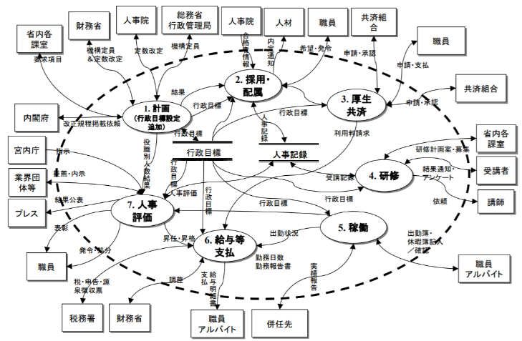
（参考）データマネジメントの状況 |  |  |  |  |  | 部局課室名：
 |  |  |  |  |  | PJMO氏名：

 |  |  |  |  | 1） 自己評価：担当システムにおけるデータマネジメント実施状況を４段階（◎十分 〇合格点 △実施も不十分 ×実質未実施）で自己評価する
データマネジメントの状況 |  |  |  |  | 2） 関連資料名：「具体的な回答」の内容が記載されているドキュメント名を記入する
# | 質問 |  |  |  | 回答例 |  |  | 補足解説（キーワード、参考情報等） （「※」箇所を説明）
 | 大分類 | 中分類 | 確認内容 | 具体的な質問項目 | 自己 評価1） | 具体的な回答 （ポイントを簡潔に記載） | 関連資料名2） （現行資料名）
1 | データの定義 | データ分類 | システムで取り扱うデータは分類され、定義されているか | 個人／特定情報（機密性が高いデータ）と他を区別しているか | 〇 | ・機密性は３段階（機密性１~３）をドキュメントで明示（機密性３は医療受信履歴等の個人情報、機密性２は公開前会議資料等、機密性１はそれ以外） ・機密性高が存在するファイル／ＤＢはアクセス限定、及び更新・参照ログ化 ・運用報告書でアクセス状況、ログ解析結果報告未実施（今後改善） | 要件定義書、基本設計書（機能編、データ定義書） 運用計画書（データの管理）、運用報告
2 |  |  |  | オープンデータ※と内部データ※の区別を明確にしているか（将来のオープン予定（可能）データ含めて） | 〇 | ・現状のオープンデータ（介護関連事業所へフィードバック）の有無／区分表示については、ドキュメント記載 ・システム内部では区別なし。オープンデータ用編集後提供 ・今後の予定に関しては現在未定。次期更改時要望含めて検討 | 要件定義書、基本設計書（機能編、データ定義書） | オープンデータ：広く一般に公開するデータ 内部データ：公開しないデータ
3 |  |  |  | マスターデータ※等の基本・基準データと通常発生トランザクションデータ※は区別され、マスターデータ等基本・基準となるデータは定義されているか | ◎ | ・マスターデータ、マスターコード※の定義は実施済 ・マスターデータ、マスターコードについては、区別してドキュメント記載。（１７ＤＢ、１４６コード） | 要件定義書、基本設計書（データ定義書マスター編／データディクショナリ） | マスターデータ：多くのデータベースで共通となる基本的な情報 トランザクションデータ：業務に伴って発生した出来事の詳細を記録したデータ マスターコード：業務上利用されるデータを識別・分類するため、各データの本来の名前とは別に割り当てられる記号
4 |  |  |  | 外部からの入力データと外部への出力データの内容及びタイミングを定義しているか | ◎ | ・外部インタフェース※（Ｉ／Ｆ）については、入力／出力ともメッセージ形式含めてドキュメントで明示 ・入出力のタイミング、チェック／編集仕様についてもドキュメントで明示 | 要件定義書、基本設計書（外部Ｉ／Ｆ設計書、データチェック／編集要領） | 外部インターフェース：担当する情報システムと他の情報システムとの連携のためのデータフォーマットやタイミングなどの情報
5 |  | 項目定義 | 業務レベルの用語（業務用語・名称）は定義され、かつ標準化されているか | 国際標準、政府標準、業界標準、府省標準等、可能かつ適切な標準を採用、あるいは準拠しているか | △ | ・業務レベルの用語は業務マニュアルで定義されているものを使用※ ・但し、外部含めた標準化あるいはその準拠については未実施（ある程度標準的な用語を使用していると思われるが、把握不十分） | ＡＡ課のＸＸ業務マニュアル | 業務レベルの用語定義、標準化の例：「農業関係資料リンク」の「個別ガイドライン」（https://cio.go.jp/policy-agri）
6 |  |  | 基本設計書レベルで項目は名称等含めて定義され、業務レベルの用語と対応づけられているか | 基本設計書での定義（付与ルール含）の有無、つまり項目と属性（型、桁数、取り得る範囲 等）の定義、及び上流ドキュメントとの関係 （トレーサビリティ）を明確にしているか | △ | ・業務レベル用語と基本設計ドキュメントとの対応付けは未実施（特に指示・ガイドしていない） ・項目名の付与ルールは有り、項目の属性定義についてはドキュメントで明示 | 基本設計書（データ定義書（ＤＢ／ファイルレイアウト仕様書））
7 |  |  | 詳細設計（プログラム）レベルでの使用項目の定義は基本設計書と対応づけられているか？ | 詳細設計書（プログラム）上で扱うテーブル※名称、項目名等は付与ルールに基づいて定義し、かつ基本設計書と対応付ができているか（あるいは同じものを使っているか） | 〇 | ・ＤＢ；テーブル形式やファイル形式は個々のレイアウト定義をし、詳細設計（プログラム）上でそれらを使用している。内部項目については、付与ルールはあるが対応付けについて明確なガイド、ドキュメントはない | 基本設計書（データ定義書）と詳細設計書（構造体定義） | テーブル：データの要素を縦横に配した表で、Excelのシートのような構造をとる。列に相当するものを「カラム」、行に相当するものを「レコード」、セルに相当するものを「フィールド」と呼ぶ
8 |  | ドキュメント化（最新化含む） | 全てのメタデータ※定義ドキュメント（基本設計書）は揃っているか | 基本項目、及びグループ項目 （レコード※レベル含む）の定義（名称、属性情報）をし、ドキュメントとして揃えているか | 〇 | ・基本設計レベルのドキュメントは作成し、適宜メンテナンスしている。各種データのメタデータも定義されている ・但し、原課・ＰＪＭＯはレビューできていない | 基本設計書テータ定義書（データディクショナリ、ＤＢ／ファイルレイアウト定義書、マスターデータ／コード定義） | メタデータ：データに関する付帯情報が記載されたデータ。データディクショナリ、ＤＢ／ファイルレイアウト定義書、マスターデータ／コード定義上で定義され、メタデータの要素にはデータタイプ、データ型、桁数、データ要素等が含まれる レコード：テーブルを構成する単位。テーブルをExcelのシートに例えた場合、レコードは行に相当する
9 |  |  | データ項目間の関係定義ドキュメント（Ｋｅｙ※含む）は作成されているか（例：ＥＲＤ※等） | 正規の表記法に基づいたエンティティ間の関係を（主要）ＤＢ／ファイルに関して表したドキュメント、及び、そのような関係（Ｋｅｙの設定）にした業務上の理由（将来含むユースケースにおいて考慮した事項)はドキュメント化しているか | 〇 | ・データの実体関連図（エンティティとリレーション、及びそのＫｅｙ）ドキュメントあり ・メンテナンスはＤＢ改修等と同期をとって適時実施 ・但し、設計の背景・理由については記載なし（次回追記予定） | 基本設計書データ定義書 ＥＲ図※ | Key：データベースにおいてそのレコードと他のレコードとを一意に区別することのできる属性。『識別キー』とも言う ERD（ER図）図１）：データの構造や関係を記述するため、情報システムの扱う対象を、実態（エンティティ）、関連（リレーションシップ）、属性（アトリビュート）の３要素で表現した図
10 |  |  | データのライフサイクルに関するドキュメントは定義されているか （例：ＣＲＵＤ※等） | データの発生から消滅までの過程を、データを利用する単位別に、その動作（生成、参照、更新、消去）を表しているドキュメントはあるか | × | ・初期開発時作成したが、メンテナンスできていない ・データのライフサイクルに関する他のドキュメントはない | 事実上なし | CRUD：Create（生成）、Read（参照）、Update（更新）、Delete（削除）機能を整理したもの。各データが、業務処理＝一連の機能の流れ＝プロセスによってどういう参照、更新のされかたをするかをまとめた表を「CRUD図（CRUDマトリクス）図２）」という
11 |  |  | データの動き（流れ）に関するドキュメントは定義されているか （例：ＤＦＤ※等） | データの動きを中心として整理したドキュメント（データの流れ、フロー内容、保管場所など）は作成されているか | × | ・システム関連図、機能関連図は初期開発時作成した（メンテナンスは不十分）が、データのフローに関するドキュメントは作成していない | なし | DFD（データフロー図）図３）：システムにおけるデータの流れを表した図
12 | データの管理（資産としての管理） | 運用管理 | カテゴライズされたデータに対して、運用の中で確実な管理が実施されているか | 機密性が高いデータに関しては、実データへのアクセスを制限している、あるいは、暗号化、匿名化など、不正利用できないように管理しているか | ◎ | ・アプリケーション経由でのアクセスと権限付与されたＩＤによるアクセスのみ可能としている。参照・更新ログの確保と定期的なログ分析を実施。多層防御での持ち出し防止策実施 ・匿名化※、暗号化も実施 | 基本設計書（セキュリティ及び権限設計編）、基盤基本設計書 | 匿名化：個人を特定可能な情報を削除または変更するデータ処理手法
13 |  |  |  | 基本・基準となるマスターデータについては、その更新タイミングや受け入れ条件（品質面等）などを明確に規定し、通常運用に組み込まれた管理状態となっているか | △ | ・マスタデータはドキュメント化されており更新タイミングは明示されているが、データ受領後そのままシステムへ落とし込んでいる ・特に運用で品質確認（中身確認）などの作業は行っていない | 基本設計書（データ定義書マスター編）
14 |  | 設計管理 | 要件の追加変更等に伴う、データの設計変更は、将来を見据えた継続的かつ一貫した方針の下で実施されている状態か | データ項目（集合であるＤＢ含む）に関する設計変更／追加（例：法制整備トリガー）があった場合は、責任組織が設計に関与し、設計内容を最適化した上で承認し実施しているか。（個別担当者、ベンダー任せでないか） | × | ・実質受注者任せになっている。プロジェクトでレビュー工程はあるが、実際上はレビューできていない ・組織として設計責任をもっているという意識はなかった | 基本設計書（データ定義書）
15 |  | 活用戦略と統制 | 収集され保管されているデータは、情報資産として意識され、活用方法が考えられ、戦略に活かされているか | 「資産」としてのデータ活用戦略を担う役割が組織として存在し、活用を最大化するプロセスが存在、かつ実際に機能しているか。（具体的な戦略があれば関連資料名を記入） | △ | ・プロジェクト計画書の政策の目的、目標にデータの活用計画を記載 ・初期開発終了後、進捗管理、達成管理が不十分で、活用戦略は十分に活かされていない。想定された効果をだせていない（戦略の見直しも行っていない） | プロジェクト計画書、業務・システム構想書
16 | データの品質 | 品質基準 | システム保有の定められたデータに対して、設計から運用、活用までの品質基準が明示的に定義されているか | システム受入時（オンライン、オフライン共に）のデータチェック項目やレベルが定義され、正確・妥当な洗練されたデータの取り込み及び保有を実施しているか | △ | ・データのチェック仕様は基本設計工程で作成済 ・但し、チェック仕様自体のレビューは十分にできていない ・つまり、データの品質基準に関しては明確な方針・定義は検討していない | 基本設計書（機能編データチェック要領）
17 |  |  |  | また、将来の活用拡張が議論され、将来を見越した品質基準が設定されているか | × | ・議論の場は持たれていない
18 |  | 品質確認（運用） | 保有するデータに対して、定期的、及び必要都度、品質のチェックが運用として行われているか | 定められた品質基準に対して、保有する実データは、その必要品質に見合った内容となっているかチェックしているか （データ内容の揺らぎ（半角全角混在、定義不明確等）、悉皆性※、データ間不整合などをチェックする仕組み（プログラム、作業手順など）はあるか） | △ | ・ＤＢ内の主要データの整合性チェックのアプリケーションプログラムは定期的（月次）で流しているが、データ個々の内容までは見ていない ・画面や帳票などに出力されたデータ項目の誤りが見つかった場合は修正や関連先への通知等の対応を行っている ・運用部門でデータ品質のチェックを行う定常作業はない | ＪＯＢ運用スケジュール、基本設計書（機能編） | 悉皆性（しっかいせい）：データのカバー率（必要なデータが漏れなく存在するか）を指す
19 |  | 品質向上（運用） | 保有するデータに対して、常にその品質状態を把握し、品質向上の活動を計画的に行っているか | 前項の品質確認、あるいは本番障害などで判明した品質課題・問題に対して、組織として対応を決め、常に品質向上を行うプロセスとしているか （改善した課題・問題とその具体的内容明示） | △ | ・データ内容による障害が発生した場合、当該データの修正等と関連する範囲のデータの再確認を行っている ・組織としてデータの品質向上プロセスは特にない（実質ベンダーが管理） | 特に手順書
20 |  |  | 保有するデータの増加・変更等に対して、品質を保つための「品質低下予防策」を組み込み、実施しているか | データにはライフサイクルがあり、その過程で常に品質劣化の可能性がある。データ品質を低下させる要素（修正ミス、誤取込等）に対して予防策が設定され実施されているか | × | ・保守局面において、データの品質維持に関する検討、活動は行っていない ・日々システムに入力され蓄積されるデータに関しては、障害発生時の対応（受動型）のみであり、能動型での予防策はできていない

図１）ERD（ER図）
出所：「業務・システム最適化指針（ガイドライン）第５別添」P44, https://www.e-gov.go.jp/doc/pdf/060331/doc5.pdf
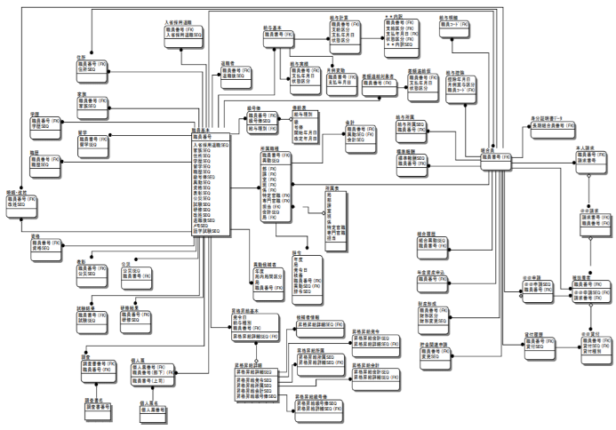

図２）CRUD図（CRUDマトリクス）
出所：「機能要件定義書テンプレート」P15, https://cio.go.jp/guides（デジタル・ガバメント推進標準ガイドライン実践ガイドブック⇒別紙⇒５章）

図３）DFD（データフロー図）
出所：「業務・システム最適化指針（ガイドライン）第５別添」P27, https://www.e-gov.go.jp/doc/pdf/060331/doc5.pdf

